Feuil1
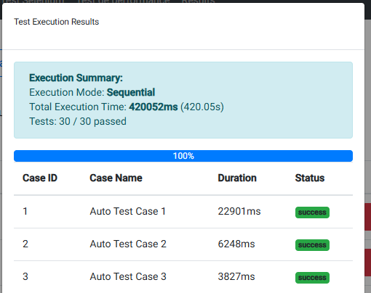
Test parallélisme

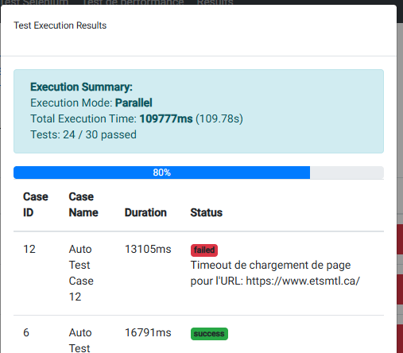

Nombre de tests | Temps d'éxécution parralèle (s) | Temps d'éxécution séquentielle (s)
2 | 2.5 | 1.6
5 | 6 | 10
10 | 25 | 40
15 | 53 | 150
20 | 80 | 282
25 | 95 | 350
30 | 109 | 420

Temps d’exécution vs nombre de tests

